DADOS_INICIAIS
Obra | 2cinco4
Empresa | H Empreendimentos
Revisão | R00
Arquitetura base | 01 - Implantação e Situação - R1
DADOS OBRA

 | Descrição | Identificador | Unidade | Quantidade
 | ÁREA DO TERRENO | AT | M2 | 1,127.10
 | ÁREA TOTAL CONSTRUÍDA | AC | M2 | 11,218.19
 | UNIDADES RESIDENCIAIS | UR | UN | 44.00
 | Dormitórios | dorm | UN
 | Banheiros | ban | UN
 | UNIDADES COMERCIAIS | UC | UN | 9.00
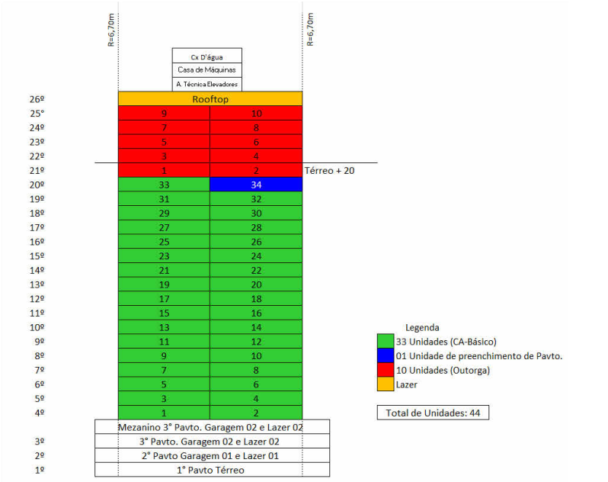
 | Churrasqueiras | CHU | UN | 46.00
 | NÚMERO TOTAL DE PAVIMENTOS | NP | UN | 27.00
 | NÚMERO DE PAVIMENTOS TIPO | NPT | UN | 21.00
 | NÚMERO DE PAVIMENTOS TIPO DIFERENCIADOS | NPD | UN | 1.00
 | NÚMERO DE PAVIMENTOS DUPLEX | ND | UN | -
 | ÁREA DE PROJEÇÃO DA TORRE | APT | M2 | 309.43
 | PERÍMETRO DE PROJEÇÃO DA TORRE | PPT | M | 76.88
 | ÁREA DE LAZER | AL | M2 | 730.76
 | ÁREA DO EMBASAMENTO | AE | M2 | 3,907.21
 | ÁREA DE SUBSOLOS | S | M2
 | NÚMERO DE SUBSOLOS | NS | UN
 | ÁREA DE PROJEÇÃO DO EMBASAMENTO | APE | M2 | 981.89
 | PERÍMETRO DE PROJEÇÃO DE EMBAMENTO | PE | M | 161.88
 | NÚMERO DE PAVIMENTOS DE EMBASAMENTO | NE | UN | 4.00

 | ETAPA | VALOR ORÇADO | % | VALOR / m²
 | GERENCIAMENTO TÉCNICO E ADMINISTRATIVO | R$ 3,445,019.21 | 8.88% | R$ 307.09
 | MOVIMENTAÇÃO DE TERRA | R$ 234,238.69 | 0.60% | R$ 20.88 | Indice de custos do praticado no Atlantia
 | INFRAESTRUTURA | R$ 2,050,375.69 | 5.29% | R$ 182.77 | Indice de custos do praticado no Atlantia
 | SUPRAESTRUTURA | R$ 7,413,979.31 | 19.12% | R$ 660.89
 | ALVENARIA | R$ 1,725,490.49 | 4.45% | R$ 153.81
 | INSTALAÇÕES ELÉTRICAS, HIDRÁULICAS, GLP E PREVENTIVAS | R$ 3,668,348.13 | 9.46% | R$ 327.00
 | EQUIPAMENTOS E SISTEMAS ESPECIAIS | R$ 2,414,994.69 | 6.23% | R$ 215.27 |  | 18:44:00
 | REVESTIMENTOS ARGAMASSADOS PISO E PAREDE | R$ 2,253,068.92 | 5.81% | R$ 200.84 |  | 20:02:00
 | REVESTIMENTOS E ACABAMENTOS EM TETO | R$ 826,117.54 | 2.13% | R$ 73.64 |  | 1:18:00
 | IMPERMEABILIZAÇÃO | R$ 823,317.79 | 2.12% | R$ 73.39
 | ACABAMENTOS INTERNOS EM PISO E PAREDE | R$ 2,239,442.93 | 5.77% | R$ 199.63
 | PINTURA INTERNA | R$ 1,922,071.77 | 4.96% | R$ 171.34
 | REVESTIMENTOS E ACABAMENTOS DE FACHADA | R$ 1,723,630.31 | 4.44% | R$ 153.65
 | ESQUADRIAS, VIDROS E FERRAGENS | R$ 4,674,215.77 | 12.05% | R$ 416.66
 | COBERTURA | R$ 278,817.82 | 0.72% | R$ 24.85
 | SERVIÇOS COMPLEMENTARES | R$ 2,061,539.67 | 5.32% | R$ 183.77
 | IMPREVISTOS E CONTINGENCIAS | R$ 1,029,289.49 | 2.65% | R$ 91.75
 | TOTAL | R$ 38,783,958.20 | 100% | R$ 3,457.24
 | CUB/SC | R$2,934.53 | Jun-25 | 1,18 CUB
 |  | R$ 1.02

PISO E TETO
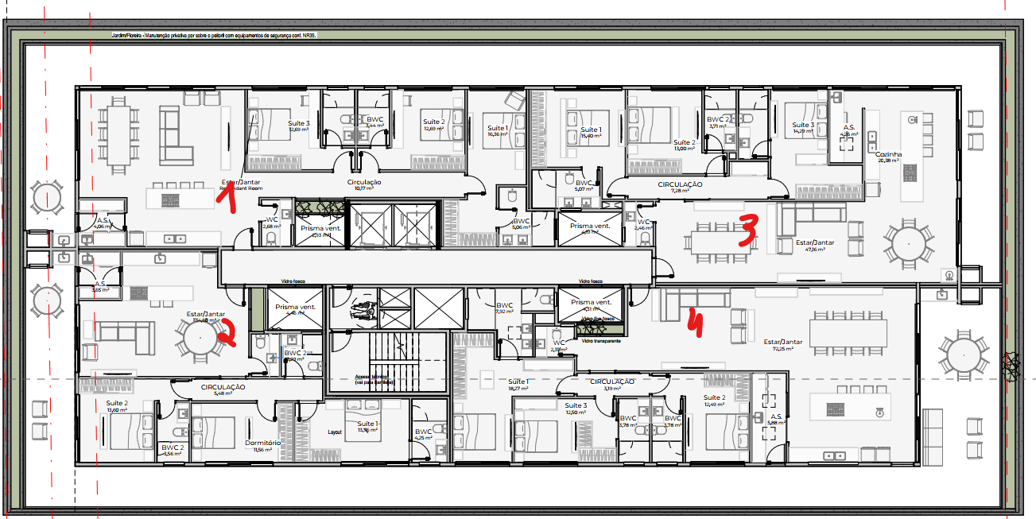
Obra | 2cinco4
Empresa | H Empreendimentos
Revisão | R00
Data | 2025-06-17
LEVANTAMENTO QUANTITATIVO

REVESTIMENTOS E ACABAMENTOS DE PISO E TETO

 | LEVANTAMENTO DE PROJETO |  |  |  |  |  |  |  |  |  | CONTRAPISO
 | Pavimento | Ambiente | Área (m²) | Material | Contrapiso (Sim/Não) | Forro | Repetição | Total |  |  | Revestimento | Área total
 | TERREO | SALA 01 | 92.47 | PORCELANATO | Sim | Gesso | 1 | 92.47 |  |  | Contrapiso | 7152.574925
 | TERREO | SALA 02 | 84.94 | PORCELANATO | Sim | Gesso | 1 | 84.94 |  |  | Manta acústica | 6627.42
 | TERREO | SALA 03 | 97.08 | PORCELANATO | Sim | Gesso | 1 | 97.08 |  |  | FORRO
 | TERREO | SALA 04 | 69.17 | PORCELANATO | Sim | Gesso | 1 | 69.17 |  |  | Revestimento | Área total
 | TERREO | SALA 05 | 68.62 | PORCELANATO | Sim | Gesso | 1 | 68.62 |  |  | Estucamento | 3253.156359
 | TERREO | SALA 06 | 72.35 | PORCELANATO | Sim | Gesso | 1 | 72.35 |  |  | Gesso | 6909.312
 | TERREO | SALA 07 | 50.73 | PORCELANATO | Sim | Gesso | 1 | 50.73 |  |  | - | 1253.2311
 | TERREO | SALA 08 | 50.17 | PORCELANATO | Sim | Gesso | 1 | 50.17
 | TERREO | SALA 09 | 53.07 | PORCELANATO | Sim | Gesso | 1 | 53.07
 | TERREO | LAVABO SALAS | 25.29 | PORCELANATO | Sim | Gesso | 1 | 25.29
 | TERREO | PASSEIO/ACESSO TRAS coberto | 62.6 | Paver | Não | Gesso | 1 | 62.60 |  |  | ACABAMENTOS
 | TERREO | PASSEIO/ACESSO TRAS | 18.78 | Paver | Não | - | 1 | 18.78 |  |  | Material | Área total
 | TERREO | PASSEIO/ACESSO FRENTE coberto | 55.5 | Paver | Não | Gesso | 1 | 55.50 |  |  | PORCELANATO | 723.20
 | TERREO | PASSEIO/ACESSO FRENTE | 92.5 | Paver | Não | - | 1 | 92.50 |  |  | Paver | 229.38
 | TERREO | LIXEIRA | 4.11 | CERAMICA | Sim | Estucamento | 1 | 4.11 |  |  | CERAMICA | 5.07
 | TERREO | CENTRAL DE GÁS | 0.96 | CERAMICA | Sim | Estucamento | 1 | 0.96 |  |  | PORCELANATO AC | 513.39
 | TERREO | ACESSO HALL | 7.47 | PORCELANATO AC | Sim | Gesso | 1 | 7.47 |  |  | CIMENTADO + EPOXI | 6.24
 | TERREO | HALL DE ENTRADA | 20.36 | PORCELANATO AC | Sim | Gesso | 1 | 20.36 |  |  | CIMENTADO | 26.54
 | TERREO | CIRCULAÇÃO | 52.74 | PORCELANATO | Sim | Estucamento | 1 | 52.74 |  |  | CIMENTADO + RESINA | 1301.97
 | TERREO | RAMPA CIRC | 4.69 | PORCELANATO | Sim | Estucamento | 1 | 4.69 |  |  | POLIMENTO + RESINA | 1854.02
 | TERREO | LAVAPÉS | 1.88 | PORCELANATO | Sim | Estucamento | 1 | 1.88 |  |  | EMORRACHADO | 32.63
 | TERREO | BICICLETÁRIO | 6.24 | CIMENTADO + EPOXI | Sim | Estucamento | 1 | 6.24 |  |  | PATILHA | 130.99
 | TERREO | DEPOSITO | 26.54 | CIMENTADO | Não | Estucamento | 1 | 26.54 |  |  | CIMENTO QUEIMADO | 4.24
 | TERREO | RAMPA GARAGEM | 124.81 | CIMENTADO + RESINA | Não | Estucamento | 1 | 124.81 |  |  | - | 45.70
 | TERREO | ANTECAMARA 1 | 5.14 | CIMENTADO + RESINA | Não | Estucamento | 1 | 5.14 |  |  | LAJE IMPERM | 533.15
 | TERREO | ESCADA 1 | 15.86 | CIMENTADO + RESINA | Não | Estucamento | 1 | 15.86 |  |  | PORCELANATO AP | 4007.30
 | TERREO | ESCADA 2 | 13.806 | CIMENTADO + RESINA | Não | Estucamento | 1 | 13.81 |  |  | VINILICO | 1725.88
 | G1 | CIRCULAÇÃO + VAGAS | 619.71 | POLIMENTO + RESINA | Não | Estucamento | 1 | 619.71 |  |  | MADEIRA | 7.87
 | G1 | RAMPA GARAGEM | 89.65 | CIMENTADO + RESINA | Não | Estucamento | 4 | 358.60 |  |  | COBERTURA | 268.12
 | G1 | ESCADA GARAGEM | 4.5 | CIMENTADO + RESINA | Não | Estucamento | 1 | 4.50
 | G1 | ANTECAMARA 1 | 6.58 | CIMENTADO + RESINA | Não | Estucamento | 1 | 6.58
 | G1 | ESCADA 1 | 15.062 | CIMENTADO + RESINA | Não | Estucamento | 1 | 15.06
 | G1 | ESCADA 2 | 18.548 | CIMENTADO + RESINA | Não | Estucamento | 1 | 18.55
 | G1 | HALL | 5.26 | PORCELANATO AC | Sim | Gesso | 1 | 5.26 | LAZER | 730.7647
 | G1 | CIRC | 4.44 | PORCELANATO AC | Sim | Gesso | 1 | 4.44 | LAZER
 | G1 | LAVABOS | 5.1 | PORCELANATO AC | Sim | Gesso | 1 | 5.10 | LAZER
 | G1 | ESTAR | 24.42 | PORCELANATO AC | Sim | Gesso | 1 | 24.42 | LAZER
 | G1 | ESTAR FESTA | 32.03 | PORCELANATO AC | Sim | Gesso | 1 | 32.03 | LAZER
 | G1 | PLAYGROUND | 10.58 | PORCELANATO AC | Sim | Gesso | 2 | 21.16 | LAZER
 | G1 | BRINQUEDOTECA | 32.63 | EMORRACHADO | Sim | Gesso | 1 | 32.63 | LAZER
 | G1 | SALAO DE FESTAS | 60.75 | PORCELANATO AC | Sim | Gesso | 1 | 60.75 | LAZER
 | G1 | TERRAÇO FESTAS | 36.98 | PORCELANATO AC | Sim | - | 1 | 36.98 | LAZER
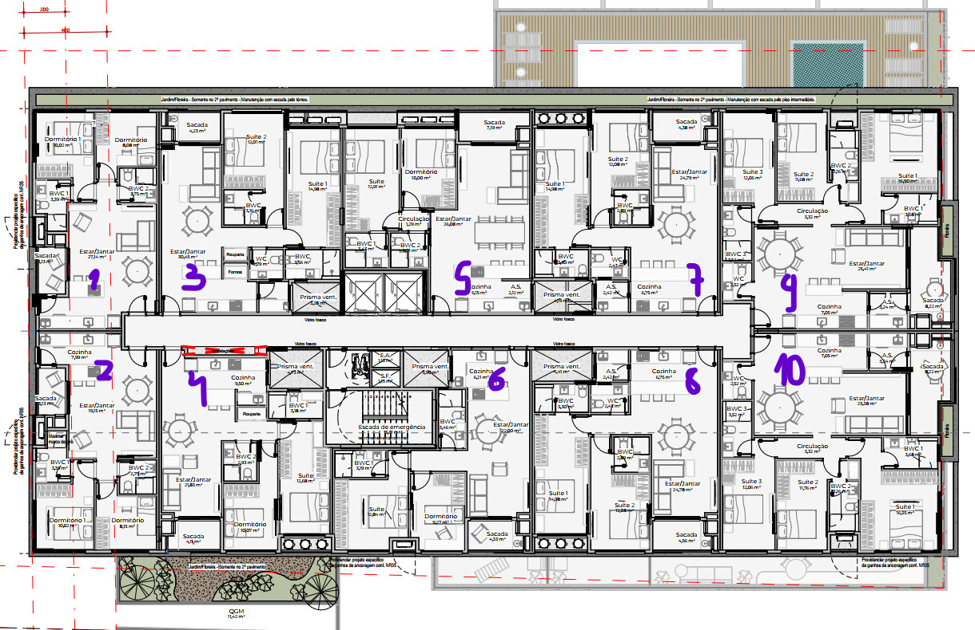
 | G2 | CIRCULAÇÃO + VAGAS | 619.95 | POLIMENTO + RESINA | Não | Estucamento | 1 | 619.95
 | G2 | RAMPA GARAGEM | 89.24 | CIMENTADO + RESINA | Não | Estucamento | 1 | 89.24
 | G2 | ESCADA GARAGEM | 3.9375 | CIMENTADO + RESINA | Não | Estucamento | 1 | 3.94
 | G2 | ANTECAMARA 1 | 6.58 | CIMENTADO + RESINA | Não | Estucamento | 1 | 6.58
 | G2 | ESCADA 1 | 15.278 | CIMENTADO + RESINA | Não | Estucamento | 1 | 15.28
 | G2 | ESCADA 2 | 19.628 | CIMENTADO + RESINA | Não | Estucamento | 1 | 19.63
 | G2 | HALL ESCADA | 63.502 | PORCELANATO AC | Sim | Gesso | 1 | 63.50 | LAZER
 | G2 | GOURMET BBQ | 61.72 | PORCELANATO AC | Sim | Gesso | 1 | 61.72 | LAZER
 | G2 | LAVABO | 3 | PORCELANATO AC | Sim | Gesso | 1 | 3.00 | LAZER
 | G2 | DECK | 13.67 | PORCELANATO AC | Sim | - | 1 | 13.67 | LAZER
 | G2 | FIREPLACE | 10.298 | PORCELANATO AC | Sim | - | 1 | 10.30 | LAZER
 | G2 | PISCINA INFANTIL | 16.562 | PATILHA | Sim | - | 1 | 16.56 | LAZER
 | G2 | PISCINA | 114.428 | PATILHA | Sim | - | 1 | 114.43 | LAZER
 | G2 | BORDA PISCINA | 4.2447 | CIMENTO QUEIMADO | Não | - | 1 | 4.24 | LAZER
 | G3 | CIRCULAÇÃO + VAGAS | 614.36 | POLIMENTO + RESINA | Não | Estucamento | 1 | 614.36
 | G3 | RAMPA GARAGEM | 40.38 | CIMENTADO + RESINA | Não | Estucamento | 1 | 40.38
 | G3 | ESCADA GARAGEM | 2.8125 | CIMENTADO + RESINA | Não | Estucamento | 1 | 2.81
 | G3 | ANTECAMARA 1 | 6.58 | CIMENTADO + RESINA | Não | Estucamento | 1 | 6.58
 | G3 | ESCADA 1 | 20.912 | CIMENTADO + RESINA | Não | Estucamento | 1 | 20.91
 | G3 | ESCADA 2 | 18.638 | CIMENTADO + RESINA | Não | Estucamento | 1 | 18.64
 | G3 | SALA DE JOGOS | 64.44 | PORCELANATO AC | Sim | Gesso | 1 | 64.44 | LAZER
 | G3 | LAVBAO | 3 | PORCELANATO AC | Sim | Gesso | 1 | 3.00 | LAZER
 | RESERV G3 | RESERVATORIO | 11.7 | - | Não | - | 1 | 11.70
 | RESERV G3 | CIRCULAÇÃO | 8.09 | CIMENTADO + RESINA | Não | Estucamento | 1 | 8.09
 | RESERV G3 | LAJE SEM USO | 154.2464 | LAJE IMPERM | Não | - | 1 | 154.25
 | TIPO 1 | ANTECAMARA 1 | 4.91 | CIMENTADO + RESINA | Não | Estucamento | 1 | 4.91
 | TIPO 1 | ESCADA 1 | 15.278 | CIMENTADO + RESINA | Não | Estucamento | 1 | 15.28
 | TIPO 1 | CIRC | 11.47 | PORCELANATO AP | Sim | Gesso | 1 | 11.47
 | TIPO 1 | AREAS INTIMAS AP 1 | 37.67 | VINILICO | Sim | Gesso | 1 | 37.67
 | TIPO 1 | AREAS GERAIS AP 1 DESCOBERTA | 45.86 | PORCELANATO AP | Sim | - | 1 | 45.86
 | TIPO 1 | AREAS GERAIS AP 1 | 79.58 | PORCELANATO AP | Sim | Gesso | 1 | 79.58
 | TIPO 1 | AREAS INTIMAS AP 2 | 37.65 | VINILICO | Sim | Gesso | 1 | 37.65
 | TIPO 1 | AREAS GERAIS AP 2 DESCOBERTA | 52.94 | PORCELANATO AP | Sim | - | 1 | 52.94
 | TIPO 1 | AREAS GERAIS AP 2 | 79.65 | PORCELANATO AP | Sim | Gesso | 1 | 79.65
 | TIPO 1 | LAJE SEM USO | 344.9 | LAJE IMPERM | Não | - | 1 | 344.90
 | TIPO (X21) | ANTECAMARA 1 | 4.91 | CIMENTADO + RESINA | Não | Estucamento | 21 | 103.11
 | TIPO (X21) | ESCADA 1 | 15.278 | CIMENTADO + RESINA | Não | Estucamento | 21 | 320.84
 | TIPO (X21) | CIRC | 11.47 | PORCELANATO AP | Sim | Gesso | 21 | 240.87
 | TIPO (X21) | AREAS INTIMAS AP 1 | 37.64 | VINILICO | Sim | Gesso | 21 | 790.44
 | TIPO (X21) | AREAS GERAIS AP 1 | 83.03 | PORCELANATO AP | Sim | Gesso | 21 | 1743.63
 | TIPO (X21) | AREAS INTIMAS AP 2 | 37.65 | VINILICO | Sim | Gesso | 21 | 790.65
 | TIPO (X21) | AREAS GERAIS AP 2 | 82.97 | PORCELANATO AP | Sim | Gesso | 21 | 1742.37
 | ROOFTOP | ANTECAMARA 1 | 6.27 | CIMENTADO + RESINA | Não | Estucamento | 1 | 6.27
 | ROOFTOP | ESCADA 1 | 15.278 | CIMENTADO + RESINA | Não | Estucamento | 1 | 15.28
 | ROOFTOP | ESPERA ESCADA | 10.93 | PORCELANATO AP | Sim | Gesso | 1 | 10.93
 | ROOFTOP | HALL | 13.32 | PORCELANATO AC | Sim | Gesso | 1 | 13.32 | LAZER
 | ROOFTOP | ACADEMIA | 69.47 | VINILICO | Sim | Gesso | 1 | 69.47 | LAZER
 | ROOFTOP | ESTAR | 20.22 | PORCELANATO AC | Sim | Gesso | 1 | 20.22 | LAZER
 | ROOFTOP | DESCANSO | 12.84 | PORCELANATO AC | Sim | Gesso | 1 | 12.84 | LAZER
 | ROOFTOP | MASSAGEM | 9.19 | PORCELANATO AC | Sim | Gesso | 1 | 9.19 | LAZER
 | ROOFTOP | LAVABO | 11.61 | PORCELANATO AC | Sim | Gesso | 1 | 11.61 | LAZER
 | ROOFTOP | SAUNA | 7.87 | MADEIRA | Sim | Gesso | 1 | 7.87 | LAZER
 | ROOFTOP | DUCHA | 8.61 | PORCELANATO AC | Sim | Gesso | 1 | 8.61 | LAZER
 | PAV TECNICOS | ESCADA 1 | 15.278 | CIMENTADO + RESINA | Não | Estucamento | 1 | 15.28
 | PAV TECNICOS | MANGOTINHO | 6.27 | CIMENTADO + RESINA | Não | Estucamento | 1 | 6.27
 | PAV TECNICOS | CIRCULAÇÃO | 11.94 | CIMENTADO + RESINA | Não | Estucamento | 1 | 11.94
 | PAV TECNICOS | CASA DE MAQUINAS | 7.82 | CIMENTADO + RESINA | Não | Estucamento | 1 | 7.82
 | PAV TECNICOS | COBERTURA | 268.122 | COBERTURA | Não | - | 1 | 268.12
 | PAV TECNICOS | RESERVATORIO | 34 | - | Não | - | 1 | 34.00
 | PAV TECNICOS | TAMPA RESERVATORIO | 34 | LAJE IMPERM | Não | - | 1 | 34.00

